상품제안서
아이랩 100단 프로즌 팬 | 상품코드: S46449

 |  |  |  |  |  |  | 02-713-8555 | www.synergygift.co.kr
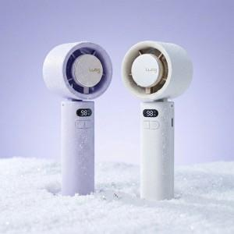  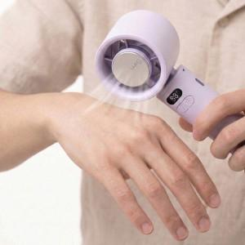

【상세/제작정보】 | * 조용하고 강력한 BLDC 모터<br> * 100단계 바람 조절<br> * 냉각팬 기능<br> * LED 디스플레이(배터리 잔량, 풍속, 냉각팬 작동 여부 표시 가능)<br> * 10,000 RPM<br> * 충전하여 무선사용<br> * 접이식 헤드로 테이블용 사용 가능<br> * 넥 스트랩으로 손이 자유로운 편안한 사용<br> * 일체형 카라비너로 손쉬운 거치<br> * 일체형 카라비너로 가방에 휴대

【인쇄/포장옵션】 | 레이저 / 포장지포장

【공급단가】 | 수량 | 20~ | 50~ | 100~ | 500~ | 1,000~
*VAT별도 | 단가 | 17,100원 | 16,000원 | 15,500원 | 14,600원 | 14,300원

【상품 URL】 | https://www.synergygift.co.kr:443/src/goods_detail.php?gdno=46449

